第1次
工程款支付证书
工程名称 |  | 商城县钵盂山灌河大桥新建工程 |  |  |  |  | 建设单位 |  | 商城县交通运输局 |  |  |  | ERP编号 |  | 7351 | 档案编号 |  | CD2017-051
合同金额 |  | 11,243,891.87 |  |  | 中标时间 | 2017.6.1 | 已提供工程资料 |  | 中标通知书、施工合同 |  |  |  | 保存地址 |  | 庐江 | 责任单位 |  | 第八大区河南省
决算金额 |  |  |  |  | 决算时间 |  | 项目部印章 |  | 有 |  |  |  | 施工人 |  | 魏 刚13569789228 | 区域责任人 | 孙健 | 省办负责人 | 李想
序号 | 经营填写 |  |  |  |  | 工程填写 | 经营填写 |  |  | 财务填写 | 经营、工程、质安填写 |  | 区域负责人 |  | 申请部门填写财务核对 |  |  | 本次支付 金额 | 剩余款项
 | 到款情况 |  |  |  |  |  | 暂列金 |  |  | 代缴税金 | 其他扣款 |  | 预留款 |  | 成本票
 | 日期 | 工程款金额 | 周转金金额 | 到款银行 | 到款账户 | 完成进度 | 比例 | 金额 | 备注 | 金额 | 金额 | 备注 | 金额 | 备注 | 供货单位 | 合同额 | 成本票额
 | 前期支付 | 6070000 |  | 中行 | 175202745165 |  | 2% | 121,400.00 | 进度款2% | 10,895.00 | 1,700.00 |  | 472,121.00 | 暂扣企税421321，预留损失保证金50700 | 前期支付 |  |  | 5,463,884.00
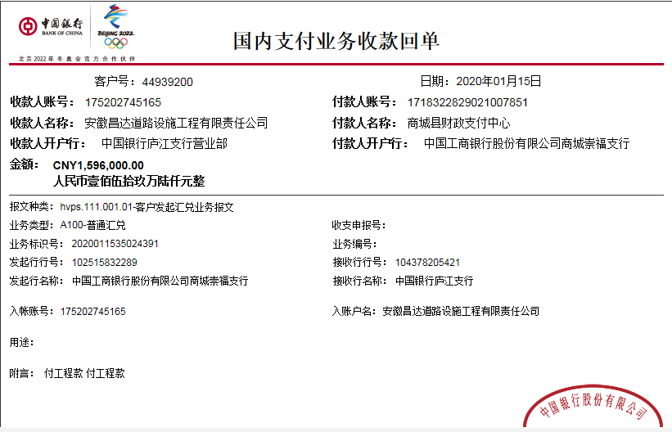
1 | 2019-09-02 |  |  |  |  |  |  |  |  |  |  |  | -412,560.00 | 退之前暂扣企税
 | 2019-09-02 |  |  | 中行商城支行 | 254666963283 |  |  |  |  |  |  |  |  |  | 商城县泰贻建筑劳务有限公司 |  |  | 412,560.00
2 | 2019-11-22 | 3000000 |  | 中行 | 175,202,745,165.00 |  | 2% | 60,000.00 | 进度款2% | 2,552.00 |  |  | 407,545.00 | 暂扣企税
 | 2019-11-22 |  |  | 中行信阳分行 | 2468 5277 2751 |  |  |  |  |  |  |  |  |  | 信阳鹏辉桥梁预制构件有限公司 |  |  | 1,000,000.00
3 | 2019-11-25 |  |  | 建行商城支行 | 4105 0176 6608 0911 1999 |  |  |  |  |  |  |  |  |  | 商城县明鑫钢材有限公司 |  |  | 540,600.00
4 | 2019-12-02 |  |  |  |  |  |  |  |  |  |  |  | -354,008.00 | 退之前暂扣企税

 | 2019-12-02 |  |  | 农行商城支行 | 6230 5223 9004 1393 779 |  |  |  |  |  |  |  |  |  | 徐明洋 |  |  | 400,000.00
 | 2019-12-02 |  |  | 中行商城支行 | 254666963283 |  |  |  |  |  |  |  |  |  | 商城县泰贻建筑劳务有限公司 |  |  | 900,000.00
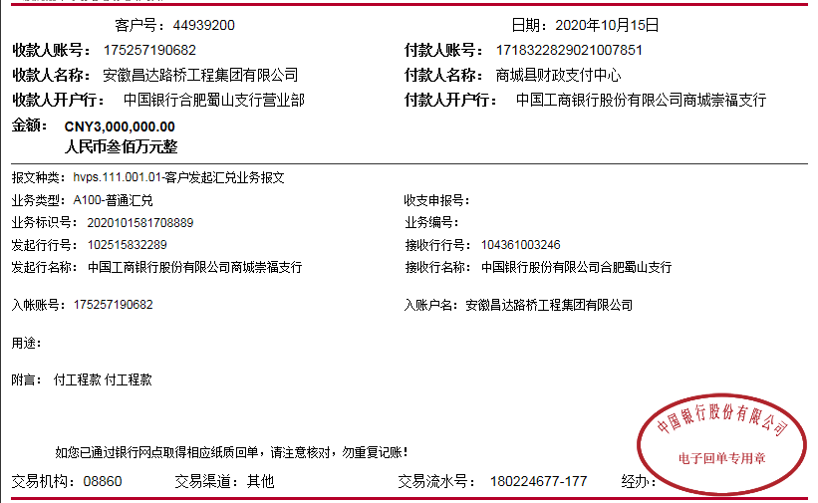
5 | 2020-01-15 | 2000000 |  | 中行 | 175,202,745,165.00 |  | 2% | 40,000.00 | 进度款2% | 9,391.00 |  |  | 173,871.00 | 暂扣企税
 | 2020-01-16 |  |  | 邮政银行商城黄柏山路支行 | 6217 9949 1006 3850 855 |  |  |  |  |  | 100.00 | 手续费 |  |  | 李保全 |  |  | 399,500.00
 | 2020-01-16 |  |  | 中行信阳分行 | 2468 5277 2751 |  |  |  |  |  | 200.00 |  |  |  | 信阳鹏辉桥梁预制构件有限公司 |  |  | 1,000,000.00
 | 2020-01-16 |  |  | 衡水亿贤橡胶制品有限公司 | 1300 1715 3080 5050 8174 |  |  |  |  |  | 100.00 |  |  |  | 衡水亿贤橡胶制品有限公司 |  |  | 183,660.00
6 | 2020-01-20 |  |  |  |  |  |  |  |  |  |  |  | -122,288.00 | 退之前暂扣企税
 | 2020-01-20 |  |  | 建行信阳分行羊山新区分理处 | 410 501 767 188 000 00205 |  |  |  |  |  | 100.00 | 手续费 |  |  | 河南新丰路桥工程有限公司 |  |  | 350,000.00

合计 |  | 11070000 | 0.00 |  |  |  |  | 221,400.00 |  | 22,838.00 | 2,200.00 |  | 164,681.00 |  |  |  |  | 10,650,204.00 | 8,677.00
本次结算 支付明细 |  | 应支付金额 |  |  | 350,000.00 |  |  |  |  |  | 本次支付金额 |  |  | 小写 | 350,000.00
 |  | 已支付金额 |  |  | 0.00 |  |  |  |  |  |  |  |  | 大写 | 叁拾伍万元整

第3次
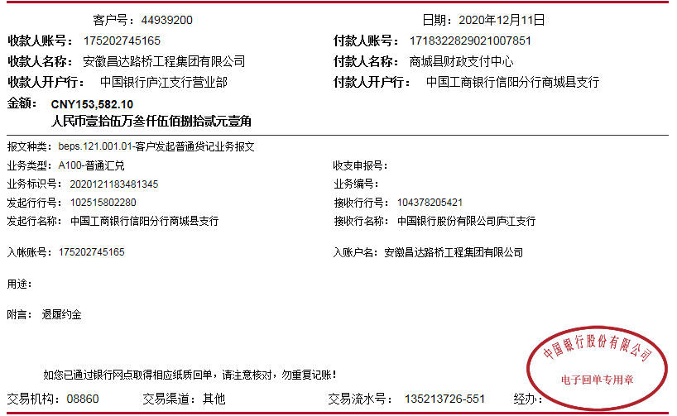
工程款支付证书
工程名称 |  | 商城县钵盂山灌河大桥新建工程 |  |  |  |  | 建设单位 |  | 商城县交通运输局 |  |  |  | ERP编号 |  | 7351 | 档案编号 |  | CD2017-051
合同金额 |  | 11,243,891.87 |  |  | 中标时间 | 2017.6.1 | 已提供工程资料 |  | 中标通知书、施工合同 |  |  |  | 保存地址 |  | 庐江 | 责任单位 |  | 第八大区河南省
决算金额 |  | 19,240,000.00 |  |  | 决算时间 |  | 项目部印章 |  | 有 |  |  |  | 施工人 |  | 魏 刚13569789228 | 区域责任人 | 孙健 | 省办负责人 | 李想
序号 | 经营填写 |  |  |  |  | 工程填写 | 经营填写 |  |  | 财务填写 | 经营、工程、质安填写 |  | 区域负责人 |  | 申请部门填写财务核对 |  |  | 本次支付 金额 | 剩余款项
 | 到款情况 |  |  |  |  |  | 暂列金 |  |  | 代缴税金 | 其他扣款 |  | 预留款 |  | 成本票
 | 日期 | 工程款金额 | 周转金金额 | 到款银行 | 到款账户 | 完成进度 | 比例 | 金额 | 备注 | 金额 | 金额 | 备注 | 金额 | 备注 | 供货单位 | 合同额 | 成本票额
 | 前期支付 | 6070000 | 500,000.00 | 中行 | 175202745165 |  | 2% | 121,400.00 | 进度款2% | 10,895.00 | 1,700.00 |  | 472,121.00 | 暂扣企税421321，预留损失保证金50700 | 前期支付 |  |  | 5,463,884.00
1 | 2019-09-02 |  |  |  |  |  |  |  |  |  |  |  | -412,560.00 | 退之前暂扣企税
 | 2019-09-02 |  |  | 中行商城支行 | 254666963283 |  |  |  |  |  |  |  |  |  | 商城县泰贻建筑劳务有限公司 |  |  | 412,560.00
2 | 2019-11-22 | 3000000 |  | 中行 | 175,202,745,165.00 |  | 2% | 60,000.00 | 进度款2% | 2,552.00 |  |  | 407,545.00 | 暂扣企税
 | 2019-11-22 |  |  | 中行信阳分行 | 2468 5277 2751 |  |  |  |  |  |  |  |  |  | 信阳鹏辉桥梁预制构件有限公司 |  |  | 1,000,000.00
3 | 2019-11-25 |  |  | 建行商城支行 | 4105 0176 6608 0911 1999 |  |  |  |  |  |  |  |  |  | 商城县明鑫钢材有限公司 |  |  | 540,600.00
4 | 2019-12-02 |  |  |  |  |  |  |  |  |  |  |  | -354,008.00 | 退之前暂扣企税
 | 2019-12-02 |  |  | 农行商城支行 | 6230 5223 9004 1393 779 |  |  |  |  |  |  |  |  |  | 徐明洋 |  |  | 400,000.00
 | 2019-12-02 |  |  | 中行商城支行 | 254666963283 |  |  |  |  |  |  |  |  |  | 商城县泰贻建筑劳务有限公司 |  |  | 900,000.00
5 | 2020-01-15 | 2000000 |  | 中行 | 175,202,745,165.00 |  | 2% | 40,000.00 | 进度款2% | 9,391.00 |  |  | 173,871.00 | 暂扣企税
 | 2020-01-16 |  |  | 邮政银行商城黄柏山路支行 | 6217 9949 1006 3850 855 |  |  |  |  |  | 100.00 | 手续费 |  |  | 李保全 |  |  | 399,500.00
 | 2020-01-16 |  |  | 中行信阳分行 | 2468 5277 2751 |  |  |  |  |  | 200.00 |  |  |  | 信阳鹏辉桥梁预制构件有限公司 |  |  | 1,000,000.00
 | 2020-01-16 |  |  | 衡水亿贤橡胶制品有限公司 | 1300 1715 3080 5050 8174 |  |  |  |  |  | 100.00 |  |  |  | 衡水亿贤橡胶制品有限公司 |  |  | 183,660.00
6 | 2020-01-20 |  |  |  |  |  |  |  |  |  |  |  | -122,288.00 | 退之前暂扣企税
 | 2020-01-20 |  |  | 建行信阳分行羊山新区分理处 | 410 501 767 188 000 00205 |  |  |  |  |  | 100.00 | 手续费 |  |  | 河南新丰路桥工程有限公司 |  |  | 350,000.00
7 | 2020-10-15 | 3000000 |  | 中行 | 175,202,745,165.00 |  | 2% | 60,000.00 | 进度款2% | 2,551.38 |  |  | 325,230.00 | 暂扣企税
 | 2020-10-16 |  |  | 中行信阳分行 | 2468 5277 2751 |  |  |  |  |  | 200.00 | 手续费 |  |  | 信阳鹏辉桥梁预制构件有限公司(桥梁板） |  |  | 1,130,000.00
8 | 2020-10-28 |  |  | 中行商城支行 | 254666963283 |  |  |  |  |  | 100.00 | 手续费 |  |  | 商城县泰贻建筑劳务有限公司（劳务） |  |  | 254,337.46
 | 2020-10-28 |  |  | 中行商城支行 | 254666963283 |  |  |  |  |  | 100.00 |  |  |  | 商城县泰贻建筑劳务有限公司（机械租赁） |  |  | 299,000.00
 | 2020-10-28 |  |  | 中行商城支行 | 254666963283 |  |  |  |  |  | 100.00 |  |  |  | 商城县泰贻建筑劳务有限公司（劳务） |  |  | 197,440.00
10 | 2020-10-29 |  |  | 建行商城崇福大道支行 | 4105 0110 1039 0000 0159 |  |  |  |  |  | 100.00 | 手续费 | -439,211.00 |  | 信阳市淦凯建筑劳务工程有限公司（劳务） |  |  | 826,621.98
11 | 2020-12-15 |  |  | 中行 | 175,202,745,165.00
 | 2020-12-15 |  | -500000 | 建行信阳北京路支行 | 6214 6625 8003 9176 |  |  |  |  |  | 100.00 | 手续费 |  |  | 魏刚（退履约保证金）
12 | 2020-12-31 |  |  | 建行冠县支行 | 3705 0185 8056 0922 9999 |  |  |  |  |  | 100.00 | 手续费 |  |  | 冠县新益源交通设施有限公司（护栏款） |  |  | 181,487.60
13 | 2021-02-01 | 2000000 |  | 中行 | 175,202,745,165.00 |  | 2% | 40,000.00 | 进度款2% | 1,700.92 |  |  | 302,085.27 | 暂扣企税
 | 2021-02-02 |  |  | 河南省农村信用社商城县农村信用合作联社 | 5691 1531 5000 00014 |  |  |  |  |  | 100.00 | 手续费 |  |  | 商城县骏良实业有限公司（砂石） |  |  | 315,000.00
 |  |  |  | 信阳珠江村镇银行股份有限公司 | 6003 1416 0000 00263 |  |  |  |  |  | 100.00 |  |  |  | 商城县华强商贸有限公司（水泥款） |  |  | 422,000.00
 |  |  |  | 中行商城支行 | 2546 6696 3283 |  |  |  |  |  | 100.00 |  |  |  | 商城县泰贻建筑劳务有限公司（劳务） |  |  | 600,000.00
14 | 2021-08-10

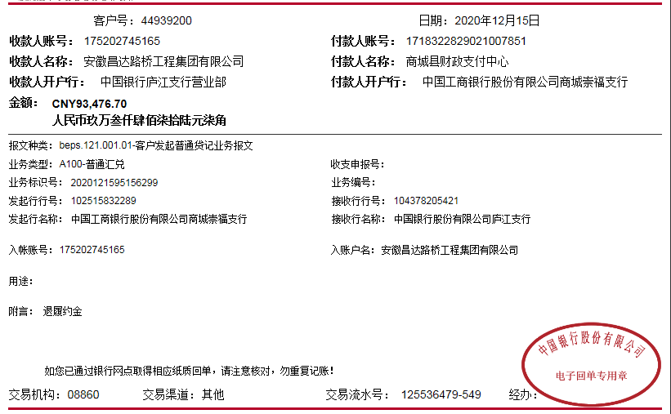
合计 |  | 16070000 | 0.00 |  |  |  |  | 321,400.00 |  | 27,090.30 | 3,300.00 |  | 352,785.27 |  |  |  |  | 14,876,091.04 | 489,333.39
本次结算 支付明细 |  | 应支付金额 |  |  | 1,337,000.00 |  |  |  |  |  | 本次支付金额 |  |  | 小写 | 1,337,000.00
 |  | 已支付金额 |  |  | 0.00 |  |  |  |  |  |  |  |  | 大写 | 壹佰叁拾叁万柒仟元整

